HW_SPEC
STT | Tính năng | Yêu cầu | Khuyến cáo | Số Lượng | Column1
1 | Nguồn cấp | input 220VAC, main 24V | 5557 connector
2 | Điều khiển motor băng tải | 24VDC, max 1.5A quay 1 chiều | Mosfet, 5557connector | 1
3 | Động cơ đảo hương | 24VDC, max 1.5A quay 1 chiều | Mosfet, 5557connector | 1
4 | Điều khiển Máy sấy | 220VAC, <250W | Relay 10A, 5557 connector | 1
5 | Điều khiển cuộn hút đẩy hương | 24VDC, 300mA | Mosfet, 5557connector | 1
6 | LCD hiển thị | Tương thích cả 128x64 mono vs TFT 5inch 800x480 (có thể thiết kế 2 cổng) | IDE connector | 1 | IDC20
7 | Hiển thị 3 led trạng thái | 24V, 20mA | XH-2.54 connector | 1 | 4Pin
8 | Input cảm biến quang đếm số hương ra | 24VDC, BRF30-DDTL, active low | XH-2.54 connector | 1 | 5pin
9 | Input báo hết hương | Công tắc hành trình 24V, active high | XH-2.54 connector | 1 | 5pin
10 | cảm biến mở cửa | 24V active low | XH-2.54 connector | 1 | 5pin
11 | Input cho đầu đọc tiền | giao tiếp SSP, mã CBA9 của hãng ITL | 5557, connector | 1
12 | Key board inut support 3x4, 4x4 |  | IDE connector | 1 | IDC10
13 | Cảm biến nhiệt độ độ ẩm | DHT21, one-wire | XH-2.54 connector | 1 | 3pin
14 | SD flash |  |  | 1
15 | Norflash/ eeprom/ SPI Flash |  |  | 1

16 | output 220V | relay 10A | 24V10A 5 Chân SRA-24VDC-CL | 5
17 | Input active high | 24V, active high |  | 5 | IDC10
18 | PCB 140x120mm,2layer, 1.6mm

 |  |  |  |  |  | 24V output | 5557 | 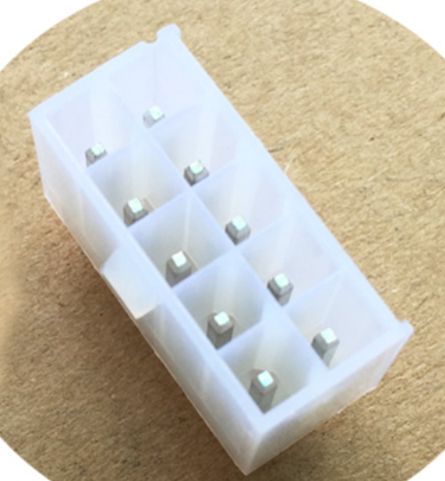 | 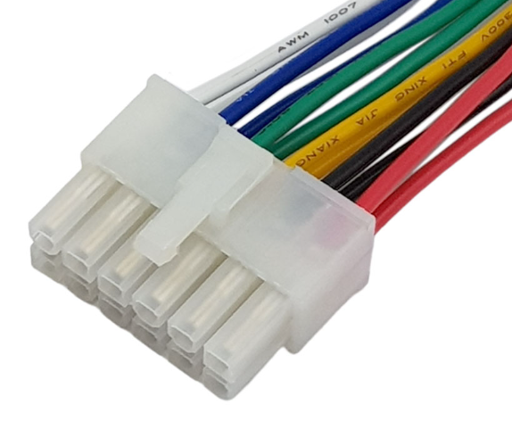
 |  |  |  |  |  | 220V output | EDG5.08
 |  |  |  |  |  | Signal 24V | XH2.54 | 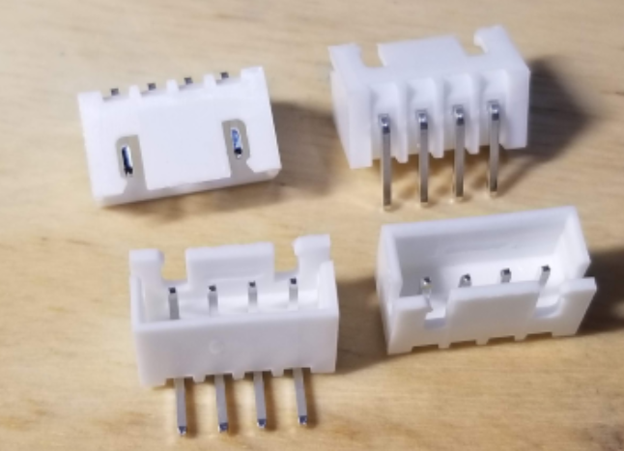 | 